画面定義書
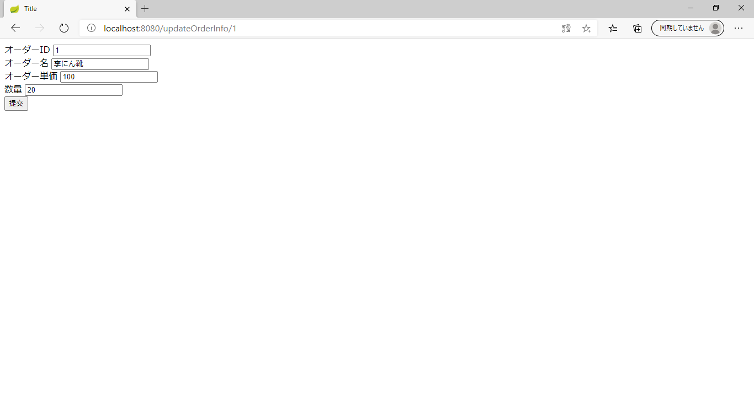
1、画面初期化
 | オーダー一覧を表示すること
 |  | 画面項目Layout
 | 項番 | 種類 | 値
 | 1.1 | Title | オーダー一覧 |  |  |  | データ表示
 | 1.2 | オーダー一覧のTable | <td>オーダーID</td> <td>オーダー名</td> <td>単価</td> <td>数量</td> <td>総価</td>
 | 1.3 | オーダーを検索 | オーダーIDを画面上で 「<input >」として表示かつ入力可能 「オーダーIDをキーとして検索 select * from order_info where orderId= 」
 | 1.4 | オーダーの新規登録 | オーダーID、 オーダー名、 単価、 数量、総価を画面上で 「<input >」として表示かつ入力可能、オーダーのid（ id int not null auto_increment）が自動採番
 | 1.5 | オーダーの更新 | オーダーID、 オーダー名、 単価、 数量、総価を画面上で 「<input >」として表示かつ入力可能、オーダーのid（ id int not null auto_increment）が自動採番
 | 1.6 | オーダーの削除 | オーダーID、 オーダー名、 単価、 数量、総価を画面上で「<input >」として表示かつ入力可能、

２、画面上動作

 | 2.1 | オーダーの検索 へボタンをクリックすると | id
 |  |  | Textbox | オーダーID | オーダー名 | 総価
 |  |  | オーダーの検索入力チェックがすべて正しいであれば、order_infoテーブルからオーダー一覧を取得して表示する | Textbox | Textbox | Textbox

 | 2.2 | オーダーの新規登録 へボタンをクリックすると
 |  |  | id | オーダーID | オーダー名
 |  |  | Textbox | Textbox | Textbox
 |  |  | オーダーの新規入力チェック正しいであれば、order_infoテーブルにInsertすること

 | 2.3 | オーダーの更新 ボタンをクリックすると
 |  |  | id | オーダーID | オーダー名
 |  |  | Textbox | Textbox | Textbox
 |  |  | 更新入力チェックがすべて正しいであれば、order_infoテーブルに更新すること
 |  |  | ) ENGINE=InnoDB AUTO_INCREMENT=7 DEFAULT CHARSET=utf8
 | 2.4 | オーダーの削除 ボタンをクリックすると
 |  |  | id
 |  |  | Textbox
 |  |  | 更新入力チェックがすべて正しであれば、order_infoテーブルに更新すること。オーダーIDをキーとしてを削除、削除後オーダー情報を一覧に表示する

3、実行順番
 | index.jsp-->OrderInfoController-->OrderInfoDto

 | Class | method | Class | method
 | index.jsp | 画面初期化(オーダー情報一覧を表示） オーダー名称でオーダー情報を検索時 新規オーダーを追加 オーダーの更新 オーダーの削除
 | OrderController.java | selectOrderList(Model) searcOrder(Model) insertOrder(Model) registOrder(Model, OrderInfoDto) updateOrder(Model, long) deleteOrder(Model, long) | OrderInfoMapper OrderInfoMapper RequestMapping OrderInfo OrderForm→OrderInfoDto | selectOrderList(Model) insertOrder(Model) registOrder(Model, OrderInfoDto) updateOrder(Model, long) オーダー情報のSet Method オーダー情報のGet Method getAllTotal() setAllTotal(int) getOrderInfoDtoList() setOrderInfoDtoList(List<OrderInfoDto>)
 | OrderInfoDto.java | queryAll()(画面初期化の時に使用、すべての学生を表示する） queryByName(String)（名称で検索の時に使用） addOrder(Order) （新規オーダー情報を追加） deleteOrder(Integer) （オーダー情報の削除） updateOrder(Order) （オーダー情報の更新） | Order( Order オーダー情報のBeanクラス) | オーダー情報のSet Method オーダー情報のGet Method オーダー情報の新規用 Method(各field) オーダー情報の新規 Method(各fieldなし)
 |  |  | OrderInfoMapp( オーダー情報のMapクラス) | mapRow Method getStringDate Method

備考：
 | 入力チェック（JavaScript）
 | オーダー情報検索
 | orderName | オーダーNameを入力してください（error message入力チェック）

 | オーダー情報の新規追加
 | orderId |  | オーダーIDを入力してください（error message入力チェック）
 | orderName |  | オーダーNameを入力してください（error message入力チェック）
 | price |  | オーダーpriceを入力してください（error message入力チェック）
 | count |  | オーダーcountを入力してください（error message入力チェック）
 | total |  | オーダーtotalを入力してください（error message入力チェック）

 | オーダー情報の更新
 | orderId |  | オーダーIDを入力してください（error message入力チェック）
 | orderName |  | オーダーNameを入力してください（error message入力チェック）
 | price |  | オーダーpriceを入力してください（error message入力チェック）
 | count |  | オーダーcountを入力してください（error message入力チェック）
 | total |  | オーダーtotalを入力してください（error message入力チェック）

 | オーダー情報の削除
 | orderId |  | オーダーIDを入力してください（error message入力チェック）

3、画面表示
 | 3.1 | オーダー情報一覧画面


 | 3.2 | オーダー情報更新画面

呼び出し順番
index.jsp | OrderInfoController | OrderInfoDto.java
画面初期化(オーダー情報一覧を表示） | queryAll(Model) | queryAll()(画面初期化の時に使用、すべてのオーダー情報を表示する） sql:select orderId,orderName,price,count,total from order_info
名称でオーダー情報を検索時 | queryByName(String, Model) | queryByName(String)（名称でオーダー情報を検索時に使用） sql:select orderId,orderName,price,count,total from order_info where name like '%" + orderName +
新規オーダー情報を追加 | registOrder(String, String, String, String, Model) | registOrder(Order) （新規オーダー情報を追加） sql:insert into order_info(id,name,birthday,age,score) values(0,?,?,?,?)
オーダー情報の更新 | updateOrder(String, String, String, String, String, Model) | updateOrder(Order) （オーダー情報の更新） sql;update order_info set orderId=? ,orderName=?,price = ? ,count = ? ,total = ?where id = ?
オーダー情報の削除 | deleteOrder(String, Model) | deleteOrder(Order) （オーダー情報の削除） sql:delete from order_info where orderId = ?

OrderInfoDto
OrderInfoController
JSP
 |  |  |  |  |  | HTML
 |  |  |  |  |  | order_html.html
 |  |  |  |  |  | order_info_update.html
 |  |  |  |  |  | order_insert.html
 |  |  |  |  |  | order_delete.html

MySQL
 |  |  | class: | OrderInfoMapper
 |  |  | method: | selectOrderList(Model)
 |  |  |  | insertOrder(Model)
CREATE TABLE `order_info` |  |  |  | registOrder(Model, OrderInfoDto)
OrderInfoMapper
 |  |  |  | updateOrder(Model, long)
 |  |  | class: | OrderInfoMapper
 | class:OrderInfoMapper |  |  | RequestMapping
 | method:selectOrderInfoList()
 | selectOrderInfoByKey(long) |  |  | OrderInfo | オーダー情報のSet Method
 | insert(OrderInfo) |  |  |  | オーダー情報のGet Method
 | class:List | オーダー情報のSet Method オーダー情報のGet Method |  | OrderForm |  |  | OrderInfoDto
 | class:OrderInfo |  |  |  | getAllTotal()
 | オーダー情報のSet Method オーダー情報のGet Method |  |  |  | setAllTotal(int)
 |  |  |  |  | getOrderInfoDtoList()
 |  |  |  |  | setOrderInfoDtoList(List<OrderInfoDto>)

